ゲーム概要 Content of game
ゲーム概要（Contents of Game）

 | >>>To All
 | Stepgameの概要 （About Stepgame）
■基本的に運動は足ふみだけです。身振り手振りなどの運動は入れないようにします。
 | Basically, exercise is only foot palm. Do not include exercise such as gesture
 | of body.
■このゲームは宝石をとることによってスコアを獲得します。
 | 宝石は以下の順にスコアの大小が決まっていて、これらの宝石の出現はCV(歩行運動指数)
 | の計算によって変化します。
 | The sort of gems is determined in the following order in magnitude, and the appearance
 | of these gems changes by calculation of CV.
>
>

 | Stepgameのモードについて（About Mode of step game）
■ゲームモードは3つあります There are 3 mode in this game.
 | ・タイムアタックモード Time Attack Mode
 | ・時間制限があるモード Restrict Time Mode
 | ・長距離歩くモード Long Time Walk Mode
■ゲームプレイへの進行は以下のように進みます。
StageSelect is may be more random
 | The progress to game play proceeds as follows.
ModeSelect

Time Attack Mode

Level select
level:1~5
Startmenu
Restrict Time Mode

Long Distance Walk Mode
GamePlay!

 | モード項目について以下順を追って説明します。I will explain modes step by step.
 | ()はあったら面白いかもなあというアイデアなので、あまり気にしないでください
 | () Is an idea that if it is interesting, I do not care too much.

 | タイムアタックモード Time Attack Mode
■タイムアタックモードは単純に速さを競う Time attack mode simply competes for speed
 | ・宝石（スコア）なし NoGem
 | ・タイムアタックランキングを作る This mode have a Time Attack Ranking
 | ・主に子供が遊ぶモード For Children
 | ・CV（歩行運動指数）の計算なし No CV
 | ・ゲームオーバーなし No GameOver
 | (・運任せで一定時間加速できるアイテムの出現があったら楽しいかも)
(· It may be fun if there are emergence of items that can be accelerated for a certain time)
 | (・またゴール前にボスがいて足踏みをして攻撃ゲージをためて戦うとか)
Also, there is a boss before the goal and you struggle to step and fight for an attack gauge

Get!


Charging
Attack!
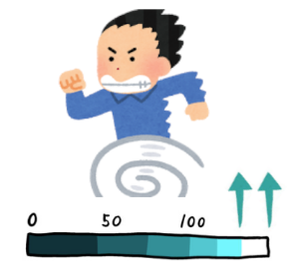

 | 時間制限があるモード Restrict Time Mode
■時間制限があるモードはよい歩行運動指数にあった運動をするためのモードで、
 | プレイヤーの歩くのが早すぎても遅すぎてもいけないようにします。
 | A mode with time limit is a mode for exercising that is good for a good locomotion index
 | so that the player does not walk too early or too late.
 | ・宝石（スコア）あり There are Gems in this mode
 | ・CVあり CV culcurate
 | ・時間制限に間に合わなかったらゲームオーバー Game over if it is not in time limit
 | ・ハイスコアランキングがある This mode have a High Score Ranking
 | ・ゲームオーバーにするためのギミックを入れる（柵や閉まるドアなどの障害物）
Insert a gimmick for making the game over (an obstacle such as a fence or a closing door)

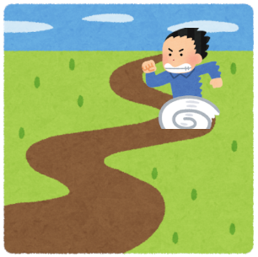
3..2..1..
TimeLimit
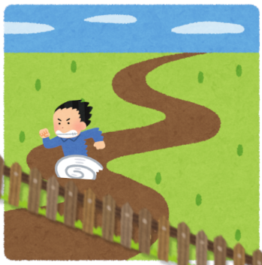
GameOver
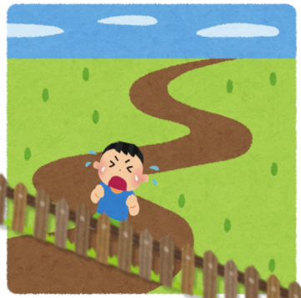

Time limit is approaching
Gimmick Emergence

 | 長距離歩くモード Long Distance Walk Mode
■長距離モードは歩行運動を継続させるためのモード
 | The long distance mode is a mode for continuing walking exercise
 | ・宝石（スコア）あり There are Gems in this mode
 | ・高齢者の運動向け For elder people
 | ・CVの計算あり CV culcurate
 | ・ゲームオーバーなし No GameOver
 | ・ハイスコアランキングがある This mode have a High Score Ranking
 | ・一分歩くごとにステージが変わる The stage changes every minute walking
 | ・歩数のトータルから距離に換算した数値をスコア発表時に表示する
 | Numbers converted into distance from the total number of steps displayed at the time of
 | score release
 | (・歩く時間を選択する3，4，5分…) (select Walking Time )
StageChange!
StageChange!
StageChange!
StageChange!

1st Stage
1minute
2nd Stage
1minute
3rd Stage
1minute
4th Stage
1minute
5th Stage
1minute

A total of 5 minutes!

Convert one step to 50 cm
total number of steps
1000steps
walking distance converted
500m

 | 他のアイデアまとめ Other ideas Summary
 | ほかに面白そうなアイデアや意見があったらなんでもここに書いてください！
 | If you have any other interesting ideas and opinions please write anything here!

ステージの作り方 making stages
ステージの作り方 making stages

 | >>> 石本さん、酒井さん、新田くん
 | モデル制作上の注意
 | モデルを制作するときは以下のことに注意してくださると幸いです
■ポリゴンとマテリアル数制限
 | ＊キャラクター＊
 | ・ポリゴン数5000~30000trisくらい
 | ・キャラクターのマテリアル数 1～2個
 | （基本1つが好ましいですが、テクスチャのボケ等気になる場合は2つにしてください）

主人公キャラの場合は32080 trisぐらいでした
マテリアルは以下のbodymaterialとClothmaterialで構成

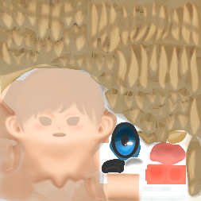
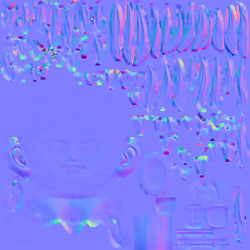


Body material
Albedo(カラー)
Normal(疑似陰影)
Specula(光沢)

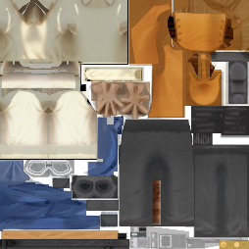
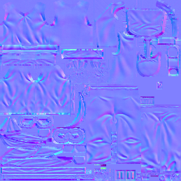

Albedo(カラー)
Normal(疑似陰影)
Cloth material
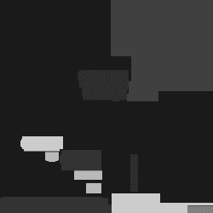
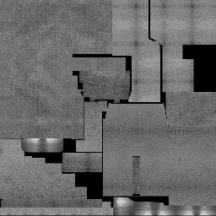

Specula(光沢)
roughness(ざらざら感)

 | ＊ステージオブジェクト＊
 | ・ポリゴン数（床・崖・障害物等）一つのオブジェクトにつき1000~5000trisくらい
 | ・ステージのマテリアル数 1つのオブジェクトにつき1つ
 | （ただし、あまりディテールのないオブジェクトの場合は、複数のオブジェクトで一つの
 | UVとしてまとめてください）
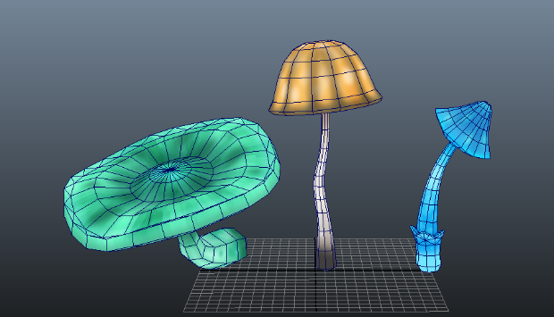
 |  |  |  | キノコ3つで1714tris
 |  |  |  | ディテールはないのでマテリアルも3つで一つ


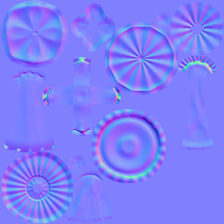


Albedo(カラー)
Normal(疑似陰影)
Emission(暗闇で光る)
Mush material

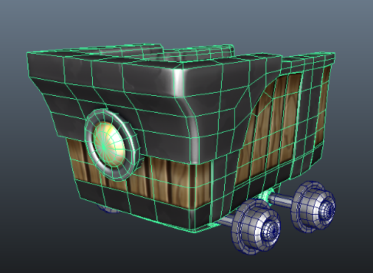

 |  |  |  | トロッコ単体で5526tris
 |  |  |  | ディテールをつけたのでマテリアルは一つ

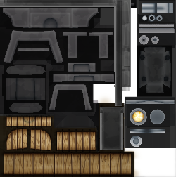
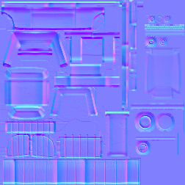

Albedo(カラー)
Normal(疑似陰影)
Minecart material
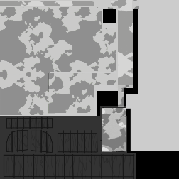


Specula(光沢)
Emission(暗闇で光る)

＊ポリゴン数が多くなることよりもマテリアルが多くなるほうがゲームの重さに関係するそう
なので、できるだけマテリアルを少なくするようにお願いします＊

■名前とテクスチャの形式
・名前の付け方のルール
 | ジェシーさんとアタカンさんも同時に作業して頂くので、英語で名前を付けてください。
 | 例> オブジェクト名：shun_model

 | ・オブジェクト名：○○_model 例）Mush_model
オブジェクトの名称

テクスチャの種類
 | ・テクスチャ名：○○_△△ 例）Shun_color
オブジェクトの名称

テクスチャの種類の命名は厳格にしなくても大丈夫ですが、パッと見てわかる名称でお願いします
 |  | ＊テクスチャの種類
 |  |  | ・Color ベースカラー
 |  |  | ・Normal 疑似陰影
 |  |  | ・Specular 光沢
 |  |  | ・Emission 発光
・テクスチャ形式のルール
 | テクスチャの種類は特にこだわりがありませんが、以下のことに気を付けてください
 | ・透過パーツがある場合、pngファイルで作成
 | ・テクスチャのサイズは縦横512、1024、2048のいずれか
（テクスチャのディテールがない場合512、ある場合は2048、基本は1024でお願いします）
 | ディテールあるなしはカメラに近いかどうかの判断でお願いします
 | 例>主人公のテクスチャ形式
 | ・服 サイズ 2048×2048 カラー、スペキュラ、ラフネスはbmpファイルで書き出し
 | ノーマルはTARGAで書き出し
 | ・ボディ サイズ 2048×2048 カラー、スペキュラ、bmpファイルで書き出し
 | ノーマルはTARGAで書き出し
■モデル書き出しの注意
 | ・モデル形式は必ずFBXで書き出し
 | （すみません資料はmayaなので、blenderで書き出せない場合は調べてください）

①
FBXに変更

②

 | ※ファイル形式でFBXがないよって方は以下の方法をしてください
 | (1)プラグインマネージャーを開く
 | (2)fbxmaya.mllにチェックをつける

 | ・モデルにIKアニメーションを入れている場合はbakeをする
 | unityに移したときにIKが反応しないことがあるので必ずベイクしてください
 | (1)IKコントローラーとベースジョイントすべて（リグ全部）を選択します
 | (2)Edit>Keys>BakeSimulationのオプションを開く
 | (3)オプションが以下の設定になっていることを確認して、ベイク
(1)

(2)

現在のキーフレームが1になっていることを確認してください（多分関係ないと思いますが）

 | Unityにおけるステージ制作の注意

SouceTreeの使い方 way to use ST
SouceTreeの使い方 way to use SouceTree

 | ＞＞＞To 石本さん、酒井さん、新田くん
 | 使用上の注意
 | SouceTreeはGitのサーバーを使って円滑にデータのやり取りができるソフトです
 | ただし、しくじると他の人のデータを古い情報で更新してしまうので気を付けてください

 | セットアップの仕方
(1) Remote のAddAccountでGithubを選択する

①

②
③

(2)CloneでStepUpのURL: https://github.com/jesseklijn/Stepup を入れ、
 | Document のパスを指定して名前をStepupにしてCloneをする

①https://github.com/jesseklijn/Stepupを入れる

②ドキュメントのパスを入れる

③名前をStepupにする

 | アップロードの仕方
 | 基本的に各自のステージ名がついたbranchで作業してください
 | master（各ブランチの基礎）ブランチを更新しないように気を付けてください
 | アップロードするときは必ずLineで報告するようにお願いします

 | (1)自分の担当のbranchであることを確認する
 | (2)Description内のUncommited Changeを選択し、StageAllを押し、File Statusを押す
①

②

③

 | (3)FileStatus内の下の欄にアップデートするもののデータ系統名とどこのフォルダに入れ
 | ているかを明記してCommit
 | 例）[RiverStage 3DData Update] I upload These data in Asset > 3DData> StageDesign
 |  | >RiverStage

 | 更新の仕方
 | ・更新したいブランチに右クリック→CheckOutをして切り替え、Fetch →Pull の順に押す

